3.6
PROBLEMA 3.6 |  | Tiempos |  |  |  | Tiempo Early |  | Tiempos Late |  | Holguras |  |  | Fecha de Inicio del Proyecto: | 2017-03-01 | Fechas de Comienzo |  | Fechas de Finalización
Actividad | Precedentes | Optimista | Más probable | Pesimista | PERT | ES | EF | LS | LF | Total | Libre | Crítica |  | Actividad | más temprana | más tardía | más temprana | más tardía
A | - | 1 | 1 | 1 | 1 | 0 | 1 | 0 | 2 | 0 | 0 | SI |  | A | 2017-03-01 | 2017-03-01 | 2017-03-07 | 2017-03-14
B | - | 1 | 2 | 3 | 2 | 0 | 2 | 3 | 5 | 3 | 3 |  |  | B | 2017-03-01 | 2017-03-22 | 2017-03-14 | 2017-04-04
C | - | 2 | 3 | 4 | 3 | 0 | 3 | 0 | 3 | 0 | 0 | SI |  | C | 2017-03-01 | 2017-03-01 | 2017-03-21 | 2017-03-21
D | A | 2 | 4 | 6 | 4 | 1 | 5 | 1 | 5 | 0 | 0 | SI |  | D | 2017-03-08 | 2017-03-08 | 2017-04-04 | 2017-04-04
E | A | 1 | 3 | 5 | 3 | 1 | 4 | 2 | 5 | 1 | 1 |  |  | E | 2017-03-08 | 2017-03-15 | 2017-03-28 | 2017-04-04
F | C | 1 | 2 | 3 | 2 | 3 | 5 | 3 | 5 | 0 | 0 | SI |  | F | 2017-03-22 | 2017-03-22 | 2017-04-04 | 2017-04-04
G | C | 0 | 1 | 2 | 1 | 3 | 4 | 12 | 13 | 9 | 8 |  |  | G | 2017-03-22 | 2017-05-24 | 2017-03-28 | 2017-05-30
H | D | 5 | 7 | 9 | 7 | 5 | 12 | 7 | 14 | 2 | 0 |  |  | H | 2017-04-05 | 2017-04-19 | 2017-05-23 | 2017-06-06
I | D | 6 | 8 | 10 | 8 | 5 | 13 | 5 | 13 | 0 | 0 | SI |  | I | 2017-04-05 | 2017-04-05 | 2017-05-30 | 2017-05-30
J | B,E,F | 5 | 7 | 15 | 8 | 5 | 13 | 5 | 13 | 0 | 0 | SI |  | J | 2017-04-05 | 2017-04-05 | 2017-05-30 | 2017-05-30
K | B,E,F | 6 | 7 | 8 | 7 | 5 | 12 | 10 | 17 | 5 | 0 |  |  | K | 2017-04-05 | 2017-05-10 | 2017-05-23 | 2017-06-27
L | G | 3 | 5 | 7 | 5 | 12 | 17 | 13 | 17 | 1 | 0 |  |  | L | 2017-05-24 | 2017-05-31 | 2017-06-27 | 2017-06-27
M | H | 1 | 1 | 1 | 1 | 12 | 13 | 14 | 15 | 2 | 2 |  |  | M | 2017-05-24 | 2017-06-07 | 2017-05-30 | 2017-06-13
N | L,J | 1 | 2 | 3 | 2 | 13 | 15 | 13 | 15 | 0 | 0 | SI |  | N | 2017-05-31 | 2017-05-31 | 2017-06-13 | 2017-06-13
O | K,L | 2 | 3 | 4 | 3 | 17 | 19 | 17 | 19 | 0 | 0 | SI |  | O | 2017-06-28 | 2017-06-28 | 2017-07-11 | 2017-07-11
P | M,N | 3 | 4 | 5 | 4 | 15 | 19 | 15 | 19 | 0 | 0 | SI |  | P | 2017-06-14 | 2017-06-14 | 2017-07-11 | 2017-07-11
Q | O,P | 1 | 2 | 3 | 2 | 19 | 21 | 19 | 21 | 0 | 0 | SI |  | Q | 2017-07-12 | 2017-07-12 | 2017-07-25 | 2017-07-25

Caminos Críticos: C1: A,D,I,N,P,Q
 |  |  |  |  |  |  |  |  |  |  | Duración Total del Proyecto:
 |  |  |  |  |  |  |  |  |  |  | 20 | 21
 |  |  |  |  |  |  |  |  |  |  |  |  |  |  |  |  | c) Responder a las siguientes preguntas justificando y demostrando las respuestas:
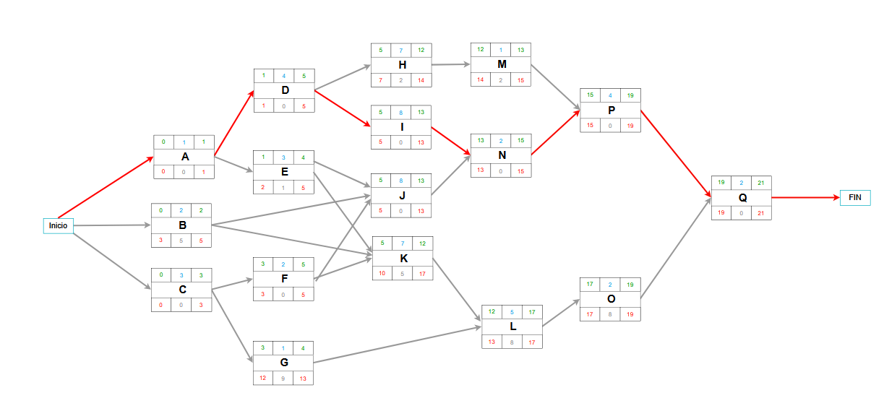
 |  |  |  |  |  |  |  |  |  |  |  |  |  |  |  |  | 1. ¿Qué actividades se pueden retrasar 2 semanas sin que se vea afectada la duración total del proyecto?
 |  |  |  |  |  |  |  |  |  |  |  |  |  |  |  |  | B,C,D,F,G,H,K,M
 |  |  |  |  |  |  |  |  |  |  |  |  |  |  |  |  | 2. ¿Cómo se ve afectada la duración total del proyecto si la actividad J se retrasa 2
 |  |  |  |  |  |  |  |  |  |  |  |  |  |  |  |  | semanas?
 |  |  |  |  |  |  |  |  |  |  |  |  |  |  |  |  | La duración total pasaría a ser 22.
 |  |  |  |  |  |  |  |  |  |  |  |  |  |  |  |  | 3. ¿Cómo se ve afectada la duración total del proyecto si la actividad M se retrasa 4
 |  |  |  |  |  |  |  |  |  |  |  |  |  |  |  |  | semanas y la actividad J se retrasa 1 semana?
 |  |  |  |  |  |  |  |  |  |  |  |  |  |  |  |  | La duración total pasaría a ser 23.
 |  |  |  |  |  |  |  |  |  |  |  |  |  |  |  |  | 4. Una vez ocurrido el evento anterior (3), ¿Cuántas semanas se podría retrasar la
 |  |  |  |  |  |  |  |  |  |  |  |  |  |  |  |  | actividad N sin que se retrase la duración total del proyecto?
 |  |  |  |  |  |  |  |  |  |  |  |  |  |  |  |  | Se podría retrasar 2.

